Hoja1
Iteración | ( x_n ) | ( x_{n+1} = g(x_n) ) | Error (%) | Parar | Metodo secante
0 | 0 | 1
1 | 1 | 0.36787944117 | 171.82818285 | No | Iterracion | ( x_n ) | ( x_{n+1} ) | ( f(x_n) ) | ( f(x_{n+1}) ) | ( x_{n+2} ) | Error (%)
2 | 0.36787944117 | 0.69220062756 | 46.853639461 | No | 0 | 0 | 1 | 1 | -0.63212055883 | 0.61269983678 | 63.212055883
3 | 0.69220062756 | 0.50047350056 | 38.309146593 | No | 1 | 1 | 0.61269983678 | -0.63212055883 | -0.070813947873 | 0.56383838916 | 8.6658603881
4 | 0.50047350056 | 0.60624353509 | 17.446789681 | No | 2 | 0.61269983678 | 0.56383838916 | -0.070813947873 | 0.0051823545073 | 0.56717035842 | 0.58747238977
5 | 0.60624353509 | 0.54539578598 | 11.156622525 | No
6 | 0.54539578598 | 0.5796123355 | 5.9033508144 | No
7 | 0.5796123355 | 0.56011546136 | 3.4808669796 | No
8 | 0.56011546136 | 0.57114311508 | 1.9308039313 | No
9 | 0.57114311508 | 0.56487934739 | 1.1088682421 | No
10 | 0.56487934739 | 0.56842872503 | 0.62441911918 | Sí

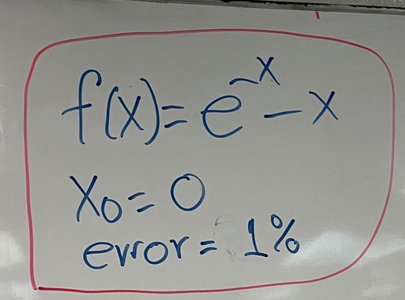
Nombre | Oziel Misael Velazquez Carrizales
Matricula | 746441
Materia | Metodos Numericos
Fecha entrega | 2025-05-01
Parcial | 1
Metodo | Metodo Punto fijo

Comparacion
Lo que pude notar desde el primer momento es que aunque el uso del punto medio requiere menos pasos
este si tiende a hacerse mas largos y a buscar mas iteraciones, lo cual en comparacion al del metodo del
secante este no es tan largo aunque tiene unos paso mas que el anterior metodo, considero que esto
tiene que resaltarse ya que a la hora de elegir un metodo es importante saber cual es el correcto para
elegir ya que puede que un metodo sea mas optimo de usar que otro.

